Photos
Avant travaux |  | Après travaux
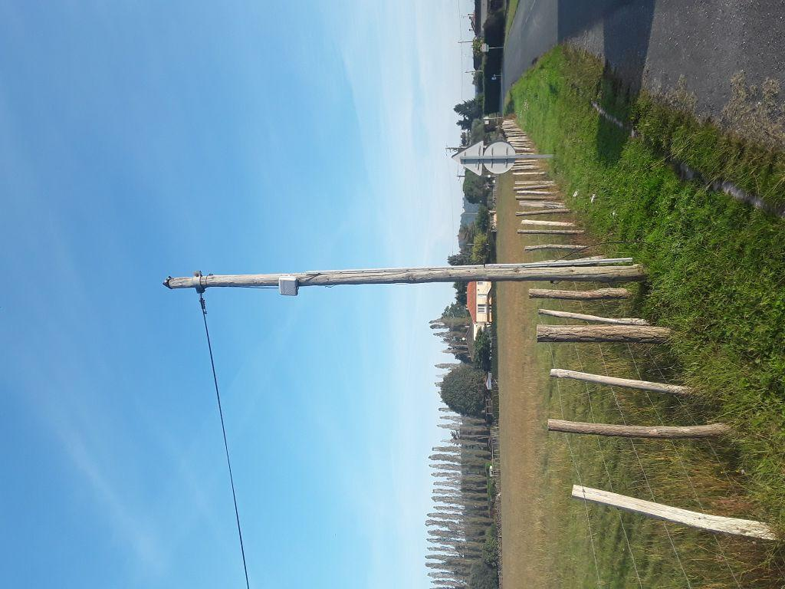 | 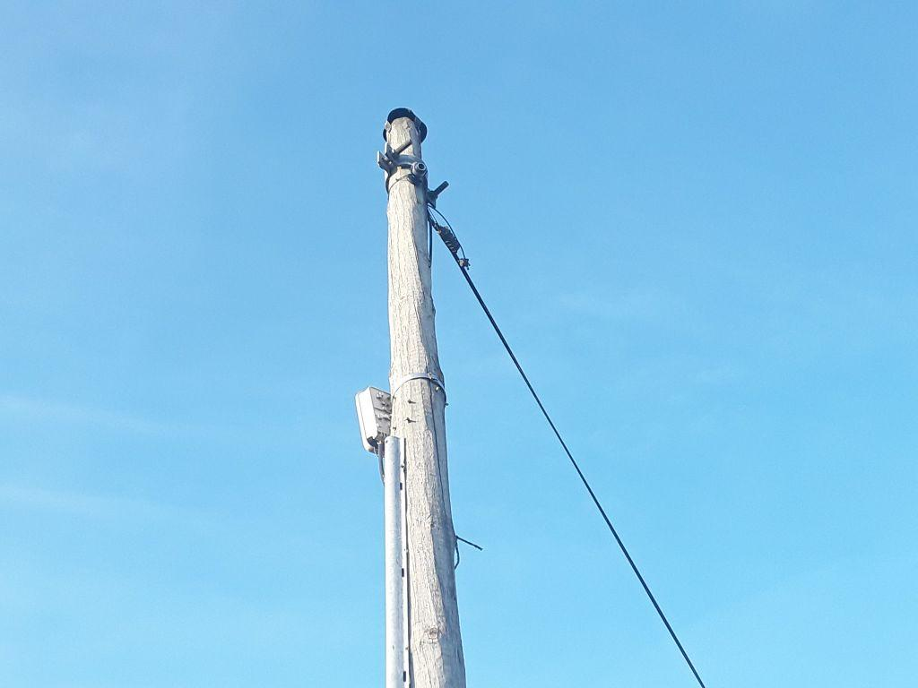
0419692_1.jpg | 0419692_2.jpg

